Processus et aspects
Processus pour la surveillance des conditions de reconnaissance
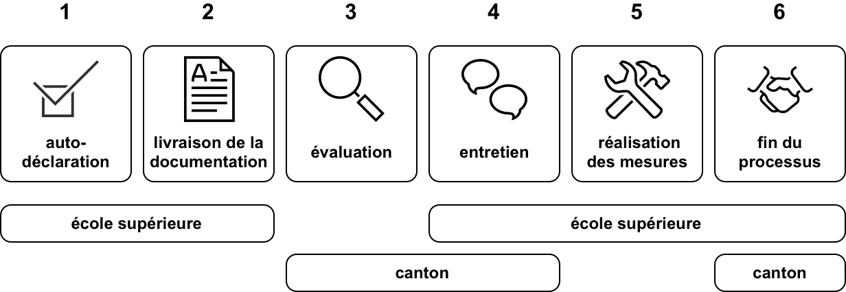

Critère de la surveillance des conditions de reconnaissance :
1. Description de l’offre
2. Conditions d’accès
3. Procédures de qualification
4. Qualification du personnel de direction et des enseignants
5. Qualité
6. Diplôme
7. Attestation des heures de formation

Ces critères surlignés en vert ne sont pas inclus dans la recommandation de la CSFP des 19 et 20 mai 2022 concernant les standards minimaux. Ils correspondent à d'autres critères de la surveillance que les cantons peuvent prendre en compte librement. D'autres critères peuvent encore être ajoutés si le canton le souhaite.

